перед первым запуском
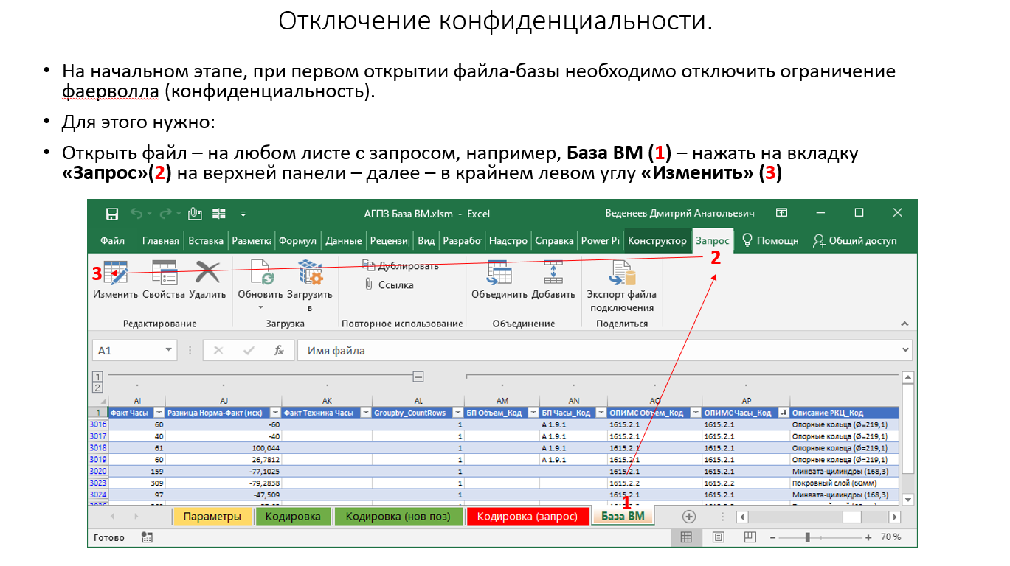
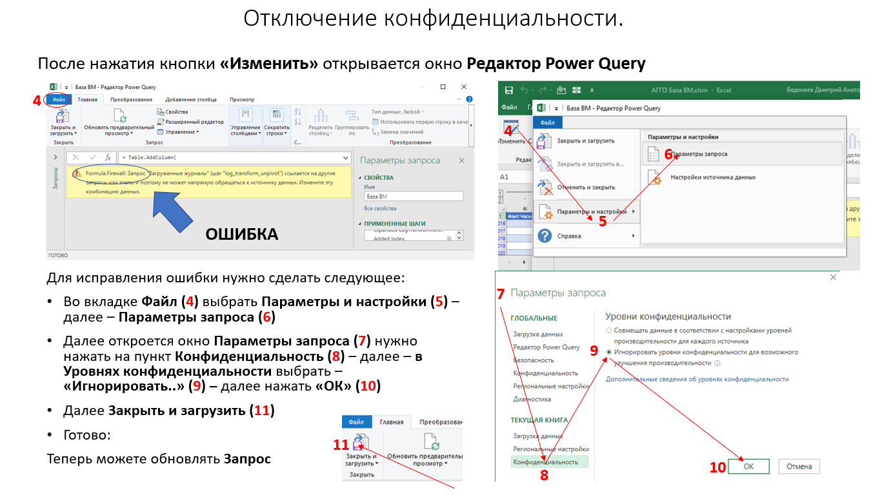
Отключение конфиденциальности:
Перед выполнением первого запроса или при возникновнии ошибки: "Запрос <название запроса> ссылается на другие запросы или этапы и поэтому не может напрямую обращаться к источнику данных. Измените эту комбинацию данных." либо "Formula.Firewall <текст ошибки>" необходимо отключить конфиденциальность. Инструкция приведена на рисунках ниже.

